SOUFFLERIE
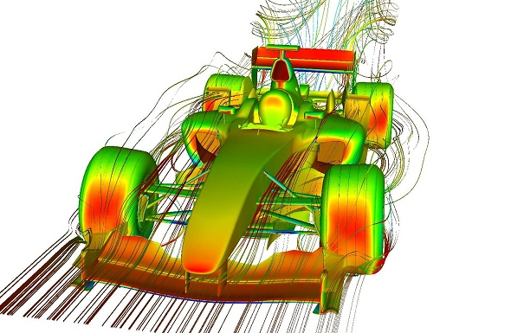
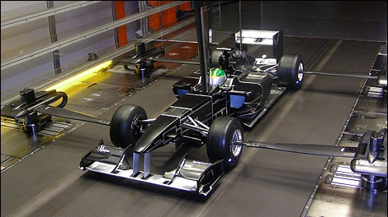
circuit | balance
A1-Ring | 149.555750
Adelaide | 80.521742
Ahvenisto | 251.789614
Anderstorp | 71.602176
Austin | 186.529552
Avus | 109.602566
Barcelona | 142.245910
Brands Hatch | 122.249748
Brasilia | -11.944256
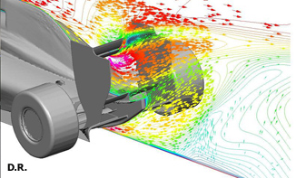
Bremgarten | 177.322820
Brno | 46.070216
Bucharest Ring | 115.710075
Buenos Aires | 177.302992
Estoril | 51.577725
Fiorano | 93.697726
Fuji | 120.758101
Hockenheim | -98.416893 | Detail course |  |  | Réglages neutre
Hungaroring | 41.375065 |  |  |  | Qualif 1
Imola | 51.610154 | Circuit | Imola |  | 400
Indianapolis | -7.368899 |  | Température | meteo | Réglages Rapides
Indianapolis Oval | 29.235494 | Q1 | 10 | Pluie | Qualif 1
Interlagos | -53.030495 | Q2 | 30 | Sec | Aile AV | 442
Irungattukottai | 19.464899 | Course | 50 | Sec | Aile AR | 358

Istanbul | 110.428877
Jerez | 134.750932 | Talent |  | 0
Kaunas | 89.125998
Kyalami | 223.524749 | Aile AV |  | 1
Laguna Seca | -146.741322 | Aile AR |  | 1
Magny Cours | 156.666997 | 42 | Q1
Melbourne | -1.526273 |  | 84
Mexico City | 37.840549
Monte Carlo | 118.312667
Montreal | -113.029052
Monza | -3.970591
Mugello | -99.506796
New Delhi | -105.036628
Nurburgring | 216.082206
Oesterreichring | 90.524331
Paul Ricard | 178.609451
Portimao | 140.005962
Poznan | 154.522686
Rafaela Oval | 75.494749
Sakhir | -27.498220
Sepang | 18.738869
Serres | 199.103989
Shanghai | 109.846644
Silverstone | 18.873350
Singapore | 250.547511
Slovakiaring | 190.902747
Sochi | 152.806532
Spa | 33.894321
Suzuka | 71.434119
Valencia | 220.665928
Yas Marina | 170.547845
Yeongam | 199.049885
Zandvoort | -14.369896
Zolder | 158.485638

Module
Pilote |  | course N° | 1 | Fin de saison |  | Details course |  |  |  |  |  |  | Renseignez les reglages de votre Q1
OA | 0.00 | Entrainement |  | OA | 3.84 | Circuit | Imola |  |  |  |  |  | Balance manuelle |  | 50 |  | Balance Auto | 84 | 1/2 HR
Concentration | 0 | Yoga | NON | Concentration | 0 |  |  |  |  |  |  |  | Ailes neutre | 400 | Aile AV | 425 | 442 | Ailerons | 69
Talent | 0 | Fitness | NON | Talent | 0 | Depassement |  | Difficile |  |  |  |  |  |  | Aile AR | 375 | 358
Agressivité | 0 | Testing | NON | Agressivité | 0 | Tours |  | 62 |  |  |  |  | Q1 |  | Moteur | 500 |  | Moteur | 68
Experience | 0 | 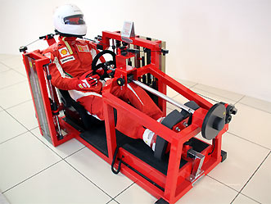 |  | Experience | 17 | Temps/arret |  | 12.0 s |  |  |  |  |  |  | Freins | 500 |  | Frein | 68
Technique | 0 |  |  | Technique | 17 | Km/tour |  | 4.929 km |  |  |  |  |  |  | Boite | 500 |  | Boite | 68
Endurance | 0 |  |  | Endurance | 0 |  |  |  |  |  |  |  |  |  | Suspension | 500 |  | Suspension | 68
Charisme | 0 |  |  | Charisme | 3 |  | Ecart (s/Tour) | Température | meteo |  |  |  | Balance
Balance
 | ÿ |  | Trois points
0 | 0.000 | 0 | 0.000
0 | 0.000 | 0 | 0.000
0 | 0.000 | 0 | 0.000
0 | 0.000
0 | 0.000
0 | 0.000
0 | 0.000
0 | 0.000
0 | 0.000
0 | 0.000
0 | 0.000
0 | 0.000
0 | 0.000
0 | 0.000
0 | 0.000
0 | 0.000
0 | 0.000
0 | 0.000
0 | 0.000
0 | 0.000
0 | 0.000
0 | 0.000
0 | 0.000
0 | 0.000
0 | 0.000
0 | 0.000
0 | 0.000
0 | 0.000
0 | 0.000
0 | 0.000
0 | 0.000
0 | 0.000
0 | 0.000
0 | 0.000
0 | 0.000
0 | 0.000
0 | 0.000
0 | 0.000
0 | 0.000
0 | 0.000
0 | 0.000
0 | 0.000
0 | 0.000
0 | 0.000
0 | 0.000
0 | 0.000
0 | 0.000
0 | 0.000
0 | 0.000
0 | 0.000
...
Motivation | 0 |  |  | Motivation | 0 | Q1 | 0.52000 | 10 | Pluie |  |  |  | Balance |  | #DIV/0!
 | 0 |  |  |  | 0 | Q2 | 0.26000 | 30 | Sec
Poids | 0 |  |  | Poids | 0 | Course | 0.00000 | 50 | Sec |  |  |  | temps (s)
 | 29 |  |  |  | 29 |  |  |  |  |  |  |  | (mm+s)+centiemes |  | Aile AV | Aile AR

Boost | tour | tour | tour | tour | tour | tour | tour | tour | tour
33 % | 0 | 1 | 2 | 0 | 1 | 2 | 0 | 1 | 2 |  |  |  | Best lap essais |  | #DIV/0!


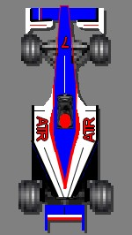
E s t i m a t i o n USURES PIECES
Pièce | Level | usure | Tours boost | Estimation | Usure finale | Fumettes
 |  |  | 6 |  |  |  |  |  |  |  |  |  | Q2 |  | Pieces | Réglage | Ailes neutre | Conversions pour info
Chassis | 1 | 0 |  | 24 | 25 |  |  |  |  |  |  |  |  |  | Aile AV | 352 | 327 | Ailerons | -73
Moteur | 1 | 0 |  | 43 | 43 |  |  |  |  |  |  |  |  |  | Aile AR | 302
Aileron Av | 1 | 0 |  | 41 | 42 |  |  |  |  |  |  |  |  |  | Moteur | 620 |  | Moteur | 120
Aileron Ar | 1 | 0 |  | 44 | 45 |  |  |  |  |  |  |  |  |  | Freins | 539 |  | Freins | 39
Fond Plat | 1 | 0 |  | 34 | 35 |  |  |  |  |  |  |  |  |  | Boite | 468 |  | Boite | -32
Pontons Lateraux | 1 | 0 |  | 20 | 20 |  |  |  |  |  |  |  |  |  | Suspension | 574 |  | Suspension | 74
Refroidissement | 1 | 0 |  | 21 | 22
Boite de Vitesse | 1 | 0 | Risque | 40 | 40
Freins | 1 | 0 |  | 50 | 51 |  |  |  |  |  |  |  | Course |  | Pieces | Réglage | Ailes neutre | Conversions pour info
Suspension | 1 | 0 | 0 | 41 | 42 |  |  |  |  |  |  |  |  |  | Aile AV | 443 | 418 | Ailerons | 18
Electronique | 1 | 0 |  | 20 | 21 |  |  |  |  |  |  |  |  |  | Aile AR | 393
 |  |  |  |  |  |  |  |  |  |  |  |  |  |  | Moteur | 545 |  | Moteur | 45
 |  |  |  |  |  |  |  |  |  |  |  |  |  |  | Freins | 657 |  | Freins | 157
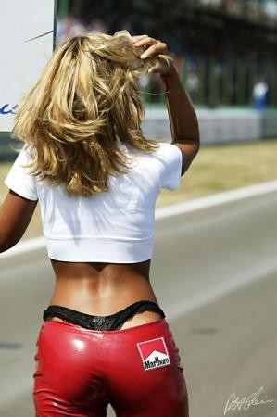
CALCUL PERTE DE TEMPS EN FONCTION DES STRATEGIES |  |  |  |  |  |  |  |  |  |  |  |  |  |  | Boite | 384 |  | Boite | -116
 |  |  |  |  |  |  | RISQUE | 0 |  |  |  |  |  |  | Suspension | 454 |  | Suspension | -46
USURE PNEU | 10 % | (à quelle usure les pneus doivent être remplacés) |  |  |  |  |  |  | Depassement
 |  |  |  |  |  |  |  |  | Difficile
 | Nbr arret | carburant | total arrets | carburant(s) | Diff gomme | Dépassement Coef | Total perte |  | Total perte avec coef (experimental)

Extra Tendre | 5 | 45 | 185.00 | 34.23 | 0.00 | 1.73 | 219.23 |  | 219.23
Tendre | 4 | 54 | 148.00 | 41.07 | 0.00 | 1.73 | 189.07 |  | 189.07
Medium | 2 | 90 | 74.00 | 68.46 | 0.00 | 1.73 | 142.46 |  | 142.46
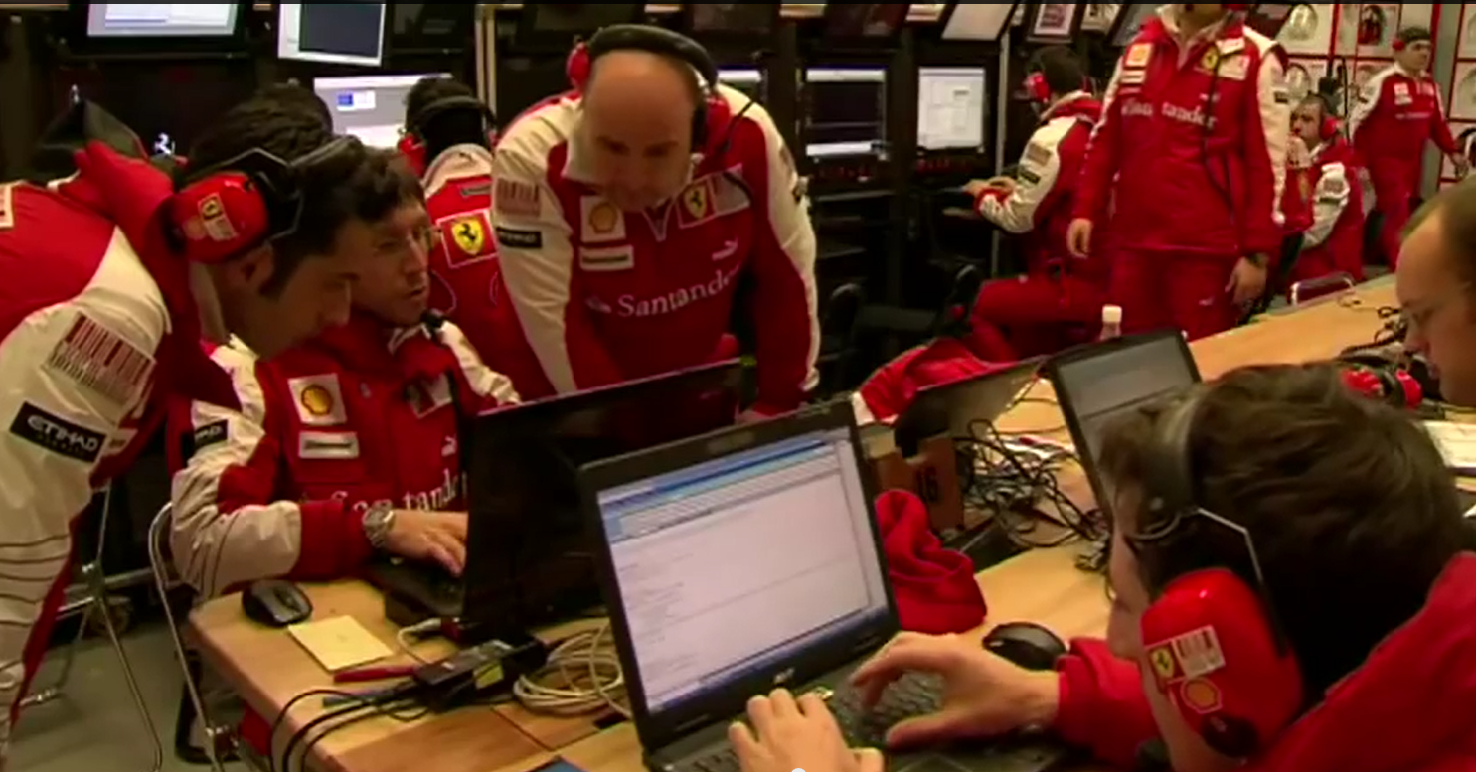
Hard | 1 | 135 | 37.00 | 102.68 | 0.00 | 1.73 | 139.68 |  | 139.68

 | Meilleur tour essai ou estimation |  |  |  | Extra Tendre |  |  | 0h 0m 0 s
 |  |  |  |  | Tendre |  |  | 0h 0m 0 s
 |  |  |  |  | Medium |  |  | 0h 0m 0 s
 | (Ne renseignez qu'un seul chrono !!!!!) |  |  |  | Hard |  |  | 0h 0m 0 s

 | Strategie Classique |  |  |  |  |  |  | Pneu et carburant
 | Nbr d'arret | 1 | Marge securité carburant |  | 3 % | 15 litres | Risque
 |  | Depart | arret 1 | arret 2 | arret 3 | arret 4 | 0 |  | Km max | Nbre tours | Gommes
 | Tour | 31 | 31 | - | - | 1 |  | Pneus | 182.05 | 36.94 | Hard
 | Usure finale | 16.1 % | 16.1 % | - | - | 97.3 % | Total |  | L/km | Total L | Metéo
 | Carburant | 132 L | 132 L | - | - | 6 L | 270 L | Carbu | 0.833 | 254.70 | Sec
 | Marge pneus | 5 Tours | 5 Tours | #VALUE! | #VALUE! | 35 Tours |  | Conso | Moyenne

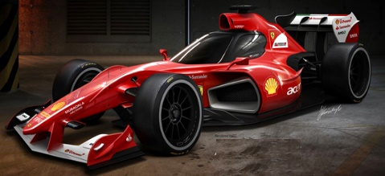
 | Strategie libre
 | Nbr d'arret | 3 | Marge securité carburant |  | 3 % | 27 litres
Imola |  | Depart | arret 1 | arret 2 | arret 3 | arret 4 | Contrôle
 | Nbr tours | 16 | 16 | 17 | 17 | 1 | 66 Tours
62 Tours | Usure finale | 56.7 % | 56.7 % | 54.0 % | 54.0 % | 97.3 %
 | Carburant | 68 L | 68 L | 73 L | 73 L | 6 L | 282 L
 | Marge pneus | 20 Tours | 20 Tours | 19 Tours | 19 Tours | 35 Tours

 |  |  |  |  |  |  |  |  |  |  |  |  | 0
TRAT | 0 |  |  |  |  |  |  |  | A1-Ring | 1 |  | 1 DEŇ | 1
A1-Ring | 1 |  |  |  |  |  |  |  | Adelaide | 2 |  | 2 DNI | 2
Adelaide | 2 |  |  |  |  |  |  |  | Ahvenisto | 3 |  | 3 DNI | 3
Ahvenisto | 3 |  |  |  |  |  |  |  | Anderstorp | 4 |  | 4 DNI | 4
Anderstorp | 4 |  |  |  |  |  |  |  | Barcelona | 5 |  | 5 DNI | 5
Barcelona | 5 |  |  | Imola |  |  |  |  | Brands Hatch | 6 |  | 6 DNI | 6
Brands Hatch | 6 |  |  |  |  |  |  |  | Brasilia | 7 |  | 7 DNI | 7
Brasilia | 7 |  |  |  |  |  |  |  | Brno | 8 |  | 8 DNI | 8
Brno | 8 |  |  |  |  |  |  |  | Bucharest Ring | 9 |  | 9 DNI | 9
Bucharest Ring | 9 |  |  |  |  |  |  |  | Buenos Aires | 10 |  | 10 DNI | 10
Buenos Aires | 10 |  |  |  |  |  |  |  | Estoril | 11 |  | 11 DNI | 11
Estoril | 11 |  |  |  |  |  |  |  | Fiorano | 12 |  | 12 DNI | 12
Fiorano | 12 |  |  |  |  |  |  |  | Fuji | 13 |  | 13 DNI | 13
Fuji | 13 |  |  |  |  |  |  |  | Hockenheim | 14 |  | 14 DNI | 14
Hockenheim | 14 |  |  |  |  |  |  |  | Hungaroring | 15 |  | 15 DNI | 15
Hungaroring | 15 |  |  |  |  |  |  |  | Imola | 16 |  | 16 DNI | 16
Imola | 16 |  |  |  |  |  |  |  | Indianapolis | 17 |  | 17 DNI | 17
Indianapolis | 17 |  |  |  |  |  |  |  | Indianapolis Oval | 18 |  | 18 DNI | 18
Indianapolis Oval | 18 |  |  |  |  |  |  |  | Interlagos | 19 |  | 19 DNI | 19
Interlagos | 19 |  |  |  |  |  |  |  | Irungattukottai | 20 |  | 20 DNI | 20
Irungattukottai | 20 |  |  |  |  |  |  |  | Istanbul | 21 |  | 21 DNI | 21
Istanbul | 21 |  |  |  |  |  |  |  | Jerez | 22 |  | 22 DNI | 22
Jerez | 22 |  |  |  |  |  |  |  | Kaunas | 23 |  | 23 DNI | 23
Kaunas | 23 |  |  |  |  |  |  |  | Kyalami | 24 |  | 24 DNI | 24
Kyalami | 24 |  |  |  |  |  |  |  | Laguna Seca | 25 |  | 25 DNI | 25
Laguna Seca | 25 |  |  |  |  |  |  |  | Magny Cours | 26 |  | 26 DNI | 26
Magny Cours | 26 |  |  |  |  |  |  |  | Melbourne | 27 |  | 27 DNI | 27
Melbourne | 27 |  |  |  |  |  |  |  | Mexico City | 28 |  | 28 DNI | 28
Mexico City | 28 |  |  |  |  |  |  |  | Monte Carlo | 29 |  | 29 DNI | 29
Monte Carlo | 29 |  |  |  |  |  |  |  | Montreal | 30 |  | 30 DNI | 30
Montreal | 30 |  |  |  |  |  |  |  | Monza | 31 |  | 31 DNI | 31
Monza | 31 |  |  |  |  |  |  |  | Mugello | 32 |  | 32 DNI | 32
Mugello | 32 |  |  |  |  |  |  |  | New Delhi | 33 |  | 33 DNI | 33
New Delhi | 33 |  |  |  |  |  |  |  | Nurburgring | 34 |  | 34 DNI | 34
Nurburgring | 34 |  |  |  |  |  |  |  | Oesterreichring | 35 |  | 35 DNI | 35
Oesterreichring | 35 |  |  |  |  |  |  |  | Paul Ricard | 36 |  | 36 DNI | 36
Paul Ricard | 36 |  |  |  |  |  |  |  | Portimao | 37 |  | 37 DNI | 37
Portimao | 37 |  |  |  |  |  |  |  | Poznan | 38 |  | 38 DNI | 38
Poznan | 38 |  |  |  |  |  |  |  | Sakhir | 39 |  | 39 DNI | 39
Sakhir | 39 |  |  |  |  |  |  |  | Sepang | 40 |  | 40 DNI | 40
Sepang | 40 |  |  |  |  |  |  |  | Shanghai | 41 |  | 41 DNI | 41
Shanghai | 41 |  |  |  |  |  |  |  | Silverstone | 42 |  | 42 DNI | 42
Silverstone | 42 |  |  |  |  |  |  |  | Singapore | 43 |  | 43 DNI | 43
Singapore | 43 |  |  |  |  |  |  |  | Slovakiaring | 44 |  | 44 DNI | 44
Slovakiaring | 44 |  |  |  |  |  |  |  | Spa | 45 |  | 45 DNI | 45
Spa | 45 |  |  |  |  |  |  |  | Suzuka | 46 |  | 46 DNI | 46
Suzuka | 46 |  |  |  |  |  |  |  | Valencia | 47 |  | 47 DNI | 47
Valencia | 47 |  |  |  |  |  |  |  | Yas Marina | 48 |  | 48 DNI | 48
Yas Marina | 48 |  |  |  |  |  |  |  | Yeongam | 49 |  | 49 DNI | 49
Yeongam | 49 |  |  |  |  |  |  |  | Zandvoort | 50 |  | 50 DNI | 50
Zandvoort | 50 |  |  |  |  |  |  |  | Zolder | 51 |  | 51 DNI | 51
Zolder | 51 |  |  |  |  |  |  |  | Austin | 52 |  | 52 DNI | 52
Austin | 52 |  |  |  |  |  |  |  | Serres | 53 |  | 53 DNI | 53
 |  |  |  |  |  |  |  |  |  |  |  | 54 DNI | 54
 |  |  |  |  |  |  |  |  |  |  |  | 55 DNI | 55
 |  |  |  |  |  |  |  |  |  |  |  | 56 DNI | 56
 |  |  |  |  |  |  |  |  |  |  |  | 57 DNI | 57
TRAT | TRAT | KOD |  | Imola |  | Imola |  |  |  |  |  | 58 DNI | 58
A1-Ring |  | $B$383 | A1-Ring |  |  | 0 |  |  |  |  |  | 59 DNI | 59
Adelaide |  | $B$384 | Adelaide |  |  |  |  |  |  |  |  | 60 DNI | 60
Ahvenisto |  | $B$385 | Ahvenisto |  |  |  |  |  |  |  |  | 61 DNI | 61
Anderstorp |  | $B$386 | Anderstorp |  |  |  |  |  |  |  |  | 62 DNI | 62
Austin |  | $B$387
Avus |  | $B$388
Barcelona |  | $B$389 | Barcelona |  |  |  |  |  |  |  |  | 63 DNI | 63
Brands Hatch |  | $B$390 | Brands Hatch |  |  |  |  |  |  |  |  | 64 DNI | 64
Brasilia |  | $B$391 | Brasilia |  |  |  |  |  |  |  |  | 65 DNI | 65
Bremgarten |  | $B$392
Brno |  | $B$393 | Brno |  |  |  |  |  |  |  |  | 66 DNI | 66
Bucharest Ring |  | $B$394 | Bucharest Ring |  |  |  |  |  |  |  |  | 67 DNI | 67
Buenos Aires |  | $B$395 | Buenos Aires |  |  |  |  |  |  |  |  | 68 DNI | 68
Estoril |  | $B$396 | Estoril |  |  |  |  |  |  |  |  | 69 DNI | 69
Fiorano |  | $B$397 | Fiorano |  |  |  |  |  |  |  |  | 70 DNI | 70
Fuji |  | $B$398 | Fuji |  |  |  |  |  |  |  |  | 71 DNI | 71
Hockenheim |  | $B$399 | Hockenheim |  |  |  |  |  |  |  |  | 72 DNI | 72
Hungaroring |  | $B$400 | Hungaroring |  |  |  |  |  |  |  |  | 73 DNI | 73
Imola |  | $B$401 | Imola |  |  |  |  |  |  |  |  | 74 DNI | 74
Indianapolis |  | $B$402 | Indianapolis |  |  |  |  |  |  |  |  | 75 DNI | 75
Indianapolis Oval |  | $B$403 | Indianapolis Oval |  |  |  |  |  |  |  |  | 76 DNI | 76
Interlagos |  | $B$404 | Interlagos |  |  |  |  |  |  |  |  | 77 DNI | 77
Irungattukottai |  | $B$405 | Irungattukottai |  |  |  |  |  |  |  |  | 78 DNI | 78
Istanbul |  | $B$406 | Istanbul |  |  |  |  |  |  |  |  | 79 DNI | 79
Jerez |  | $B$407 | Jerez |  |  |  |  |  |  |  |  | 80 DNI | 80
Kaunas |  | $B$408 | Kaunas |  |  |  |  |  |  |  |  | 81 DNI | 81
Kyalami |  | $B$409 | Kyalami |  |  |  |  |  |  |  |  | 82 DNI | 82
Laguna Seca |  | $B$410 | Laguna Seca |  |  |  |  |  |  |  |  | 83 DNI | 83
Magny Cours |  | $B$411 | Magny Cours |  |  |  |  |  |  |  |  | 84 DNI | 84
Melbourne |  | $B$412 | Melbourne |  |  |  |  |  |  |  |  | 85 DNI | 85
Mexico City |  | $B$413 | Mexico City |  |  |  |  |  |  |  |  | 86 DNI | 86
Monte Carlo |  | $B$414 | Monte Carlo |  |  |  |  |  |  |  |  | 87 DNI | 87
Montreal |  | $B$415 | Montreal |  |  |  |  |  |  |  |  | 88 DNI | 88
Monza |  | $B$416 | Monza |  |  |  |  |  |  |  |  | 89 DNI | 89
Mugello |  | $B$417 | Mugello |  |  |  |  |  |  |  |  | 90 DNI | 90
New Delhi |  | $B$418 | New Delhi |  |  |  |  |  |  |  |  | 91 DNI | 91
Nurburgring |  | $B$419 | Nurburgring |  |  |  |  |  |  |  |  | 92 DNI | 92
Oesterreichring |  | $B$420 | Oesterreichring |  |  |  |  |  |  |  |  | 93 DNI | 93
Paul Ricard |  | $B$421 | Paul Ricard |  |  |  |  |  |  |  |  | 94 DNI | 94
Portimao |  | $B$422 | Portimao |  |  |  |  |  |  |  |  | 95 DNI | 95
Poznan |  | $B$423 | Poznan |  |  |  |  |  |  |  |  | 96 DNI | 96
Rafaela Oval
Sakhir |  | $B$425 | Sakhir |  |  |  |  |  |  |  |  | 97 DNI | 97
Sepang |  | $B$426 | Sepang |  |  |  |  |  |  |  |  | 98 DNI | 98
Shanghai |  | $B$427 | Serres |  |  |  |  |  |  |  |  | 99 DNI | 99
Silverstone |  | $B$428 | Shanghai |  |  |  |  |  |  |  |  | 100 DNI | 100
Singapore |  | $B$429 | Silverstone
Slovakiaring |  | $B$430 | Singapore
Spa |  | $B$431 | Slovakiaring
Suzuka |  | $B$432 | Sochi
Valencia |  | $B$433 | Spa
Yas Marina |  | $B$434 | Suzuka
Yeongam |  | $B$435 | Valencia
Zandvoort |  | $B$436 | Yas Marina
Zolder |  | $B$437 | Yeongam
Austin |  | $B$438 | Zandvoort
Serres |  | $B$439 | Zolder

 |  |  |  |  | 4 Tours | 0 | 16
A1-Ring |  |  |  |  |  | 1 | 32 |  | Heeee hoooo !!!! Tu vas manquer de carburant
Adelaide |  |  |  |  |  | 2 | 49 |  | Mmmm !!! J'aime pas ça ,rajoutes 1 tour
Ahvenisto |  |  |  |  |  | 3 | 66 |  | Pas mal :) je valide
Anderstorp |  |  |  |  |  | 4 | 67 |  | Heuuuu !!!!!!! C'est normal ca ?
Austin |  |  |  |  |  | 1 | 136 L |  | Attention !!!!!!!!
Avus |  |  |  |  |  | 2 | 209 L
Barcelona |  |  |  |  |  | 3 | 282 L
Brands Hatch |  |  |  |  |  | 4 | 288 L
Brasilia |  |  |  |  |  | 0 | 68 L
Bremgarten
Brno
Bucharest Ring
Buenos Aires
Estoril
Fiorano
Fuji
Hockenheim
Hungaroring
Imola
Indianapolis
Indianapolis Oval
Interlagos
Irungattukottai
Istanbul
Jerez
Kaunas
Kyalami
Laguna Seca
Magny Cours
Melbourne
Mexico City
Monte Carlo
Montreal
Monza
Mugello
New Delhi
Nurburgring
Oesterreichring
Paul Ricard
Portimao
Poznan
Rafaela Oval
Sakhir
Sepang
Serres
Shanghai
Silverstone
Singapore
Slovakiaring
Sochi
Spa
Suzuka
Valencia
Yas Marina
Yeongam
Zandvoort
Zolder

 |  | 128 L | 128 L | - | - | 5 L
 |  | 66 L | 66 L | 70 L | 70 L | 5 L

Help Me
 |  |  |  |  | Meilleure strategie en EX-TENDRE |  |  |  | 0h 0m 0 s
 |  |  |  |  | Nbr d'arret | 1 | Marge securité carburant |  | 3 % | 9 litres | Risque
JE CHERCHE POUR TOI |  |  |  |  | EX-TENDRE | Depart | arret 1 | arret 2 | arret 3 | arret 4 | 10
 |  |  |  |  | Tour | 31 | 31 | - | - | - | 58.572 km
 |  |  |  |  | Usure finale | -160.9 % | -160.9 % | - | - | - | Total
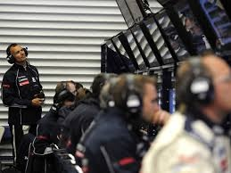
 |  |  |  |  | Carburant | 132 L | 132 L | - | - | - | 264 L
 |  |  |  |  | Marge pneus | -19 Tours | -19 Tours | #VALUE! | #VALUE! | #VALUE! | 8.415 %
CT MAX | 10
 |  |  |  |  | Meilleure strategie en TENDRE |  |  |  | 0h 2m 28 s
 |  |  |  |  | Nbr d'arret | 4 | Marge securité carburant |  | 3 % | 13 litres | Risque
 |  |  |  |  | TENDRE | Depart | arret 1 | arret 2 | arret 3 | arret 4 | 10
 |  |  |  |  | Tour | 13 | 13 | 12 | 12 | 12 | 78.321 km
EX-TENDRE | GP + MARGE | CT | ARRET | MARGE | Usure finale | 18.2 % | 18.2 % | 24.5 % | 24.5 % | 24.5 % | Total
 | 0 | 10 | 1 | 12 % | Carburant | 56 L | 56 L | 52 L | 52 L | 52 L | 268 L
 |  |  |  |  | Marge pneus | 2 Tours | 2 Tours | 3 Tours | 3 Tours | 3 Tours | 6.293 %
TENDRE | GP + MARGE | CT | ARRET | MARGE
 | 339.48814629 | 10 | 4 | 11 % | Meilleure strategie en MEDIUM |  |  |  | 0h 1m 14 s
 |  |  |  |  | Nbr d'arret | 2 | Marge securité carburant |  | 3 % | 11 litres | Risque
MEDIUM | GP + MARGE | CT | ARRET | MARGE | MEDIUM | Depart | arret 1 | arret 2 | arret 3 | arret 4 | 10
 | 336.45522956 | 10 | 2 | 10 % | Tour | 21 | 21 | 20 | - | - | 119.613 km
 |  |  |  |  | Usure finale | 13.5 % | 13.5 % | 17.6 % | - | - | Total
HARD | GP + MARGE | CT | ARRET | MARGE | Carburant | 90 L | 90 L | 86 L | - | - | 266 L
 | 333.72662283 | 10 | 1 | 9 % | Marge pneus | 3 Tours | 3 Tours | 4 Tours | #VALUE! | #VALUE! | 4.121 %
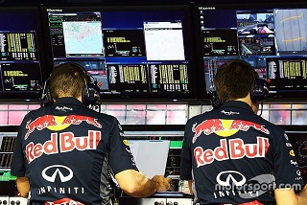
 |  |  |  |  | Meilleure strategie en HARD |  |  |  | 0h 0m 37 s
 |  |  |  |  | Nbr d'arret | 1 | Marge securité carburant |  | 3 % | 9 litres | Risque
 |  |  |  |  | HARD | Depart | arret 1 | arret 2 | arret 3 | arret 4 | 10
 |  |  |  |  | Tour | 31 | 31 | - | - | - | 175.725 km
 |  |  |  |  | Usure finale | 13.0 % | 13.0 % | - | - | - | Total
 |  |  |  |  | Carburant | 132 L | 132 L | - | - | - | 264 L
 |  |  |  |  | Marge pneus | 4 Tours | 4 Tours | #VALUE! | #VALUE! | #VALUE! | 2.805 %
...

